Formularz
Formularz ofertowy
Zadanie inwestycyjne: Przebudowa kanalizacji sanitarnej i kanalizacji deszczowej w drodze gminnej w m. Miłochowice
Poz. | Charakterystyka
1. | Studnia betonowa rewizyjna fi 1000 - 2 szt.
 | Nr studni betonowej | Studnia A - kanalizacja desczowa | Studnia B - kanalizacja sanitarna | S24 - kanalizacja sanitarna | D38 - kanalizacja deszczowa
 | Charakterystyka | DN 1000 | DN 1000 | DN 1000 | DN 1000
 | RT [m npm] | 108.08 | 108.06 | 108.05 | 107.98
 | Średnica studni [m] | 1.00 | 1.00 | 1.00 | 1.00
 | Głębokość [m] | 2.55 | 3.1 | 3.14 | 2.48
 | Rdopływu [m npm] | 105.72 | 105.02 | 104.91 | 105.50
 | Rwylotu [m npm] | 105.53 | 104.96 | 104.91 | 105.50
 | Ddopływu głównego[m] | 0.3 | 0.4 | 0.25 | 0,6 (z wyjściem na rurę GRP HOBAS)
 | Dodpływu [m] | 0,6 (z wyjściem na rurę GRP HOBAS) | 0,25 (z uszczelką insitu) | 0.25 | 0,6 (z wyjściem na rurę GRP HOBAS)
 | Kαdopływu głównego [°] | 162 | 150.00 | - | 191.00
 | D1dopływu bocznego [m] | - | - | - | 0.2
 | D2dopływu bocznego [m] | - | - | - | 0.2
 | D3dopływu bocznego [m] | - | - | - | 0.2
 | KαD1 | - | - | - | 103
 | KαD2 | - | - | - | 121
 | KαD2 | - | - | - | 265
 | Cena netto [zł]

 | Razem cena netto [zł] | 0

2. | Studzienka betonowa osadnikowa z żeliwnym wpustem ulicznym - 2 szt.
 | Studzienki ściekowe uliczne z elementów prefabrykowanych z betonu klasy C35/45 (B45) o średnicy DN 500 mm, wyposażone w osadniki, ze zwieńczeniem w postaci wpustów żeliwnych typu tradycyjnego klasy D400 oraz opcjonalnie (zależnie od potrzeb) pośredniego i krawężnikowego w klasie C250, zgodnych z normą PN-EN124:2015. Montować wpusty z rusztem uchylnym zgodnie z PN-EN 124:2015. Powyżej osadnika zamontować element przyłączeniowy z otworem dla wbudowania przykanalika. Otwory winne być wykonane w zakładzie prefabrykacji i posiadać przejścia szczelne dla przykanalików. Beton użyty do produkcji studzienek winien być zwarty, jednolity we wszystkich elementach, o nasiąkliwości nie większej od 5% i wskaźniku w/c nie większym od 0,45. Pozostałe wymagania zgodne z normą PN-EN 1917, PN-EN 476, PN-EN 1610, PN-EN 12063, PN-B-10736 oraz PN-EN 752 - żeliwny wpust uliczny D400 - prostokątny 400x600 – kołnierz ¾, komplet korpus i ruszt na zawiasach - żeliwo sferoidalne - kolor – czarny - klasa obciążenia – D400 (40 ton) - wysokość H=115 mm |  | 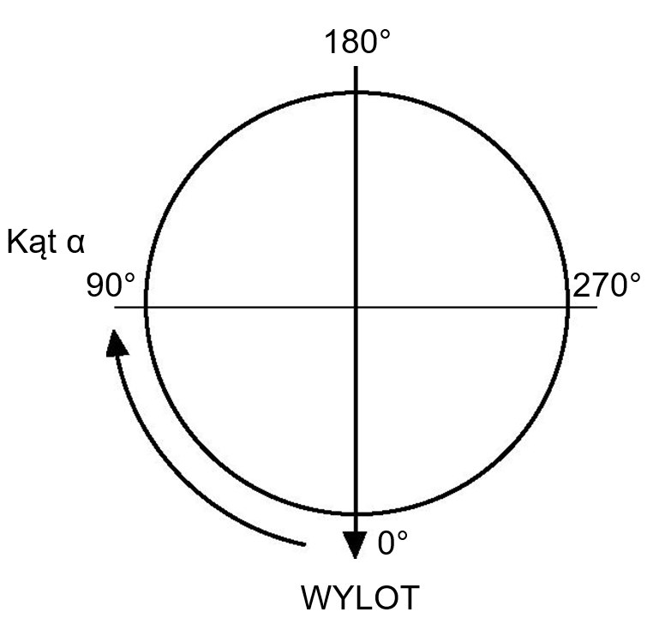
 | Razem cena netto [zł]
3. | Właz żeliwny fi 600 z wypełnieniem betonowym klasy D400 - 2 szt.
 | OPIS: Właz z wkładką gumową, montowaną fabrycznie oraz wypełnieniem betonowym C35/45 (pokrywą typu BEGU) dwu lub czterootworowy, samoblokujący bez części ruchomych i wentylacji
 | Razem cena netto [zł]
4. | Właz żeliwny fi 600mm wys. korpusu 150 mm klasy D400 Producent: PAM - 2 szt.
 | Razem cena netto [zł]
5. | Rura GRP Hobas fi 600 L=3,0 m do kanalizacji grawitacyjnej - 33,0 mb
 | Razem cena netto [zł]
6. | Nasuwka GRP Hobas fi 600 do kanalizacji grawitacyjnej - 3 szt.
 | Razem cena netto [zł]
7. | Kolano PP 15° fi300 SN10 - 3 szt.
 | Razem cena netto [zł]
8. | Kolano PP 30° fi400 SN10 - 3 szt.
 | Razem cena netto [zł]
9. | Traper/przejście z rury betonowej fi400 SN10 - 1 szt.
 | Razem cena netto [zł]
10. | Traper/przejście z rury betonowej fi300 SN10 - 1 szt.
 | Razem cena netto [zł]

 | Razem [poz. 1,2,3,4,5,6,7,8,9,10] cena netto [zł] | 0

